Resumen visual
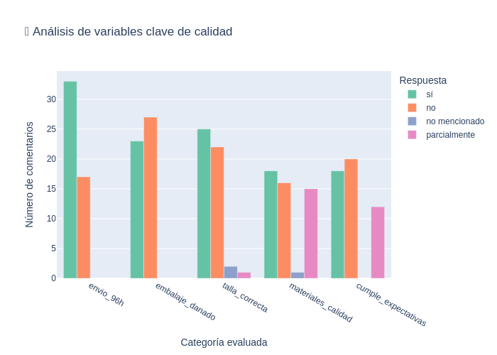
Gráfico: Valoraciones por Idioma
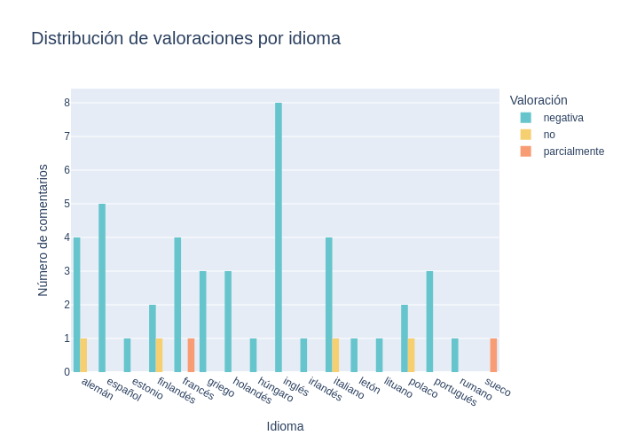

Gráfico: Valoraciones Generales

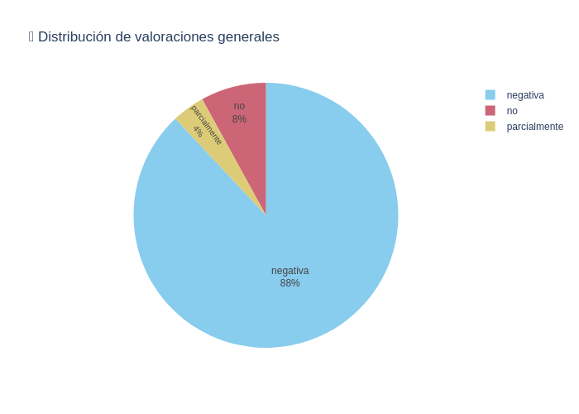

Gráfico: Errores por Idioma
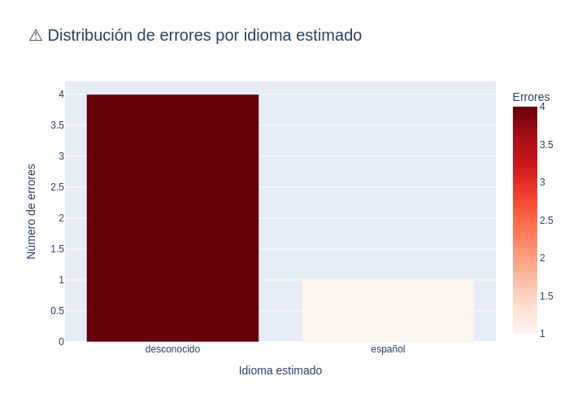

Gráfico: Variables de Calidad

